9. Gráficos
SÍNTESIS GRÁFICA
Las distribuciones y comparaciones que sostienen las conclusiones principales del informe. Todas las cifras proceden de las mediciones detalladas en las hojas anteriores.

La audiencia declarada y la comunidad real
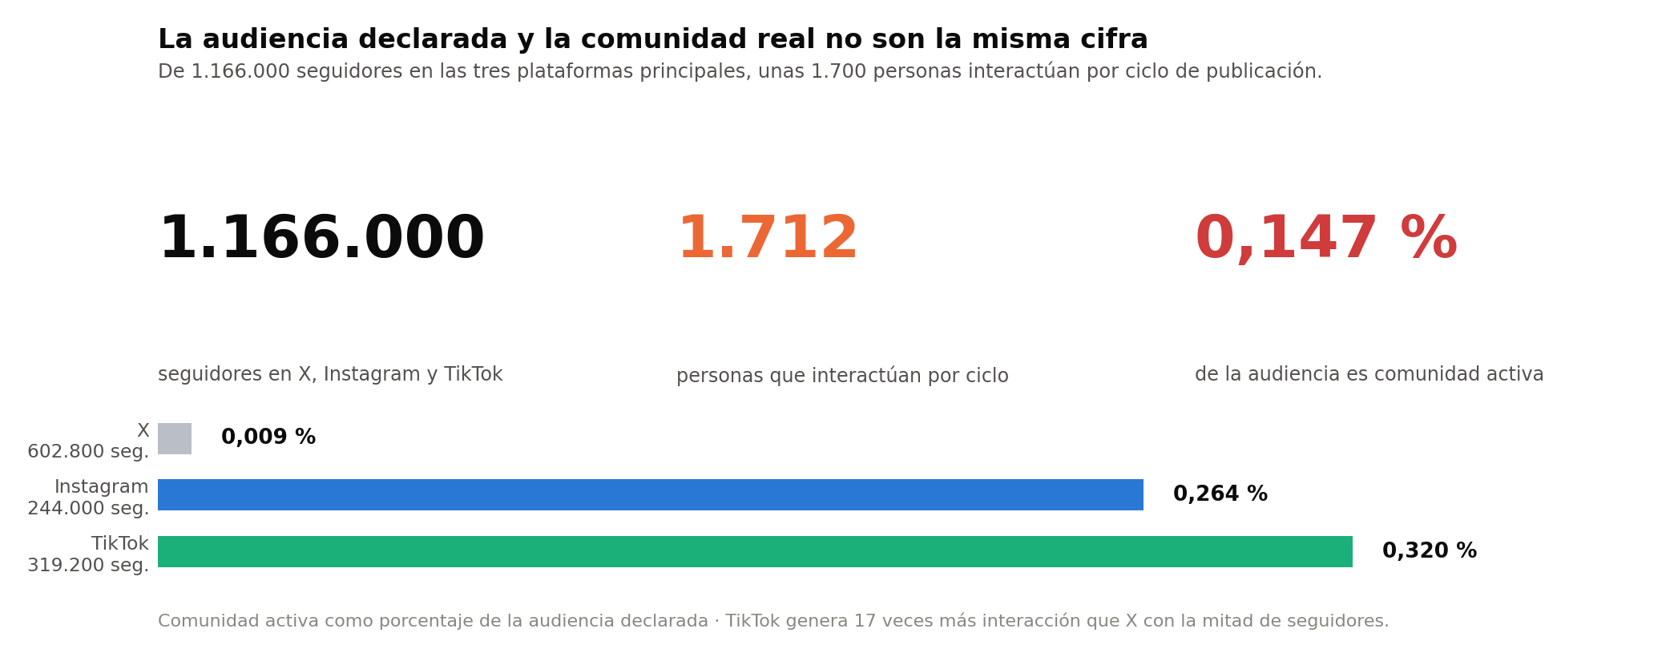

Distribución de la audiencia y rutas de conversión
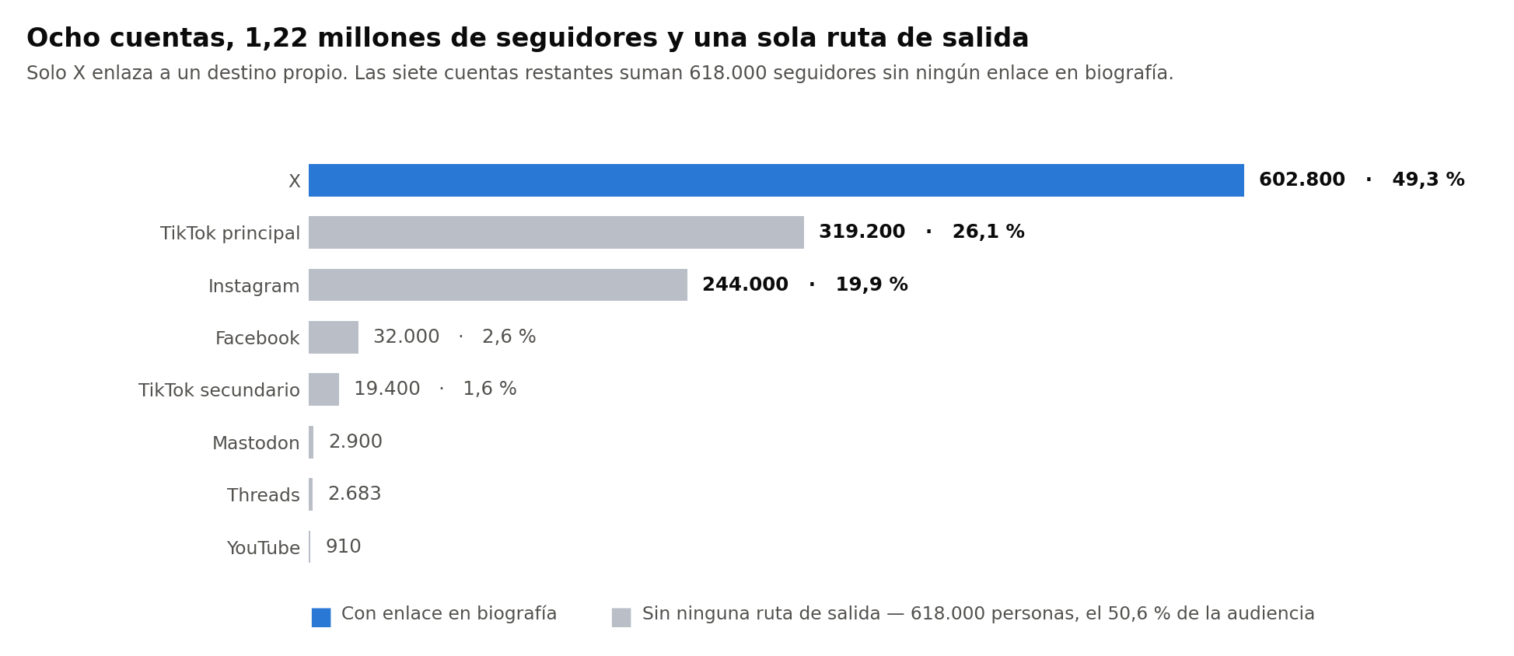

Alcance real como porcentaje de la audiencia propia

Engagement frente a la referencia de cada plataforma

Distribución de contenido por pilar: real frente a ideal
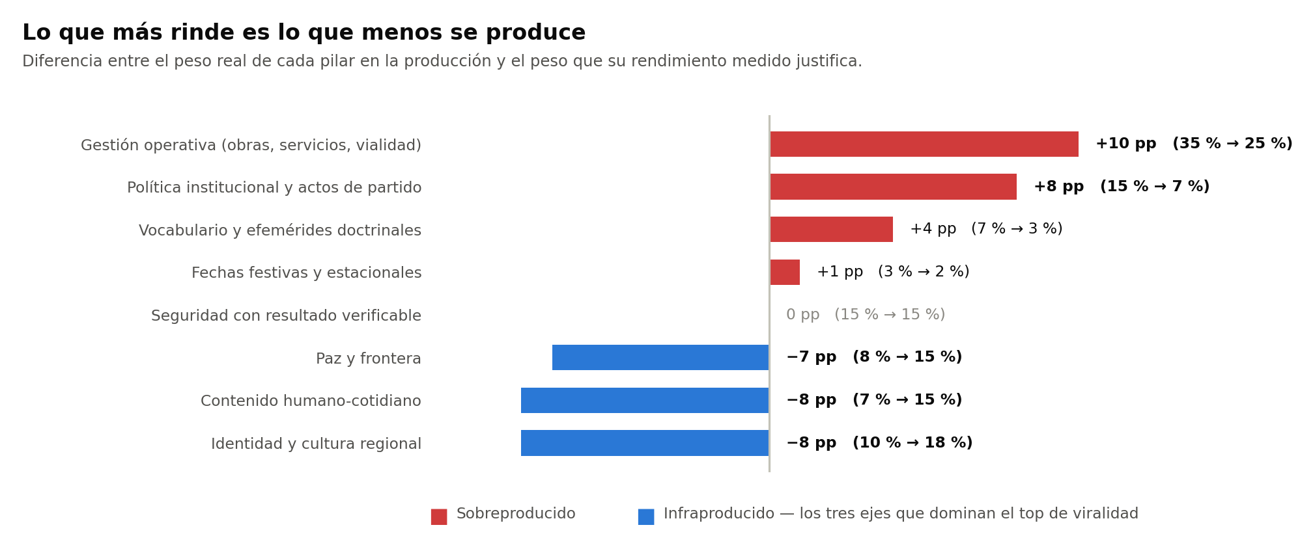

TikTok: rendimiento por franja horaria frente al volumen

TikTok: rendimiento por día de la semana frente al volumen
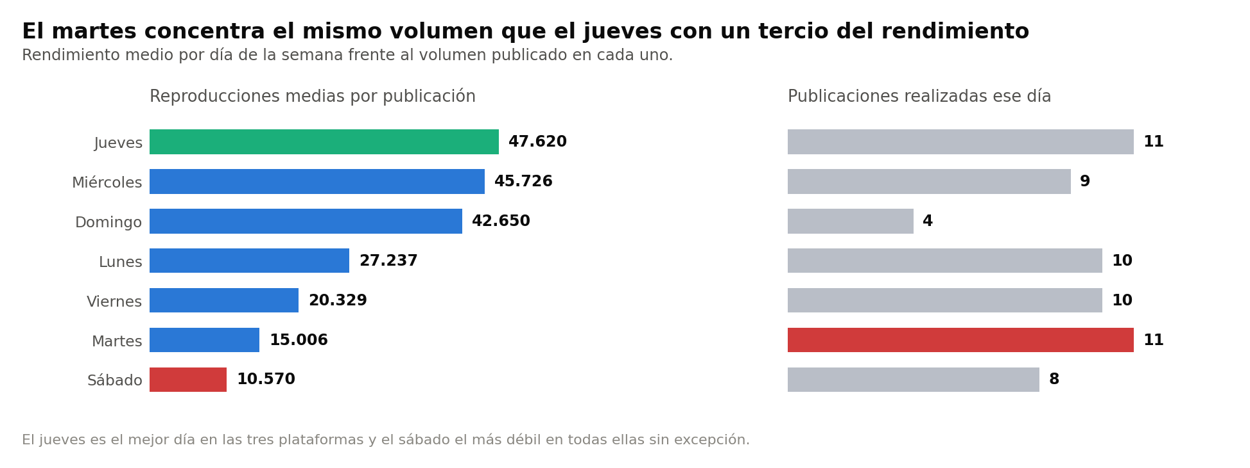

Top 20 histórico del ecosistema y su composición temática
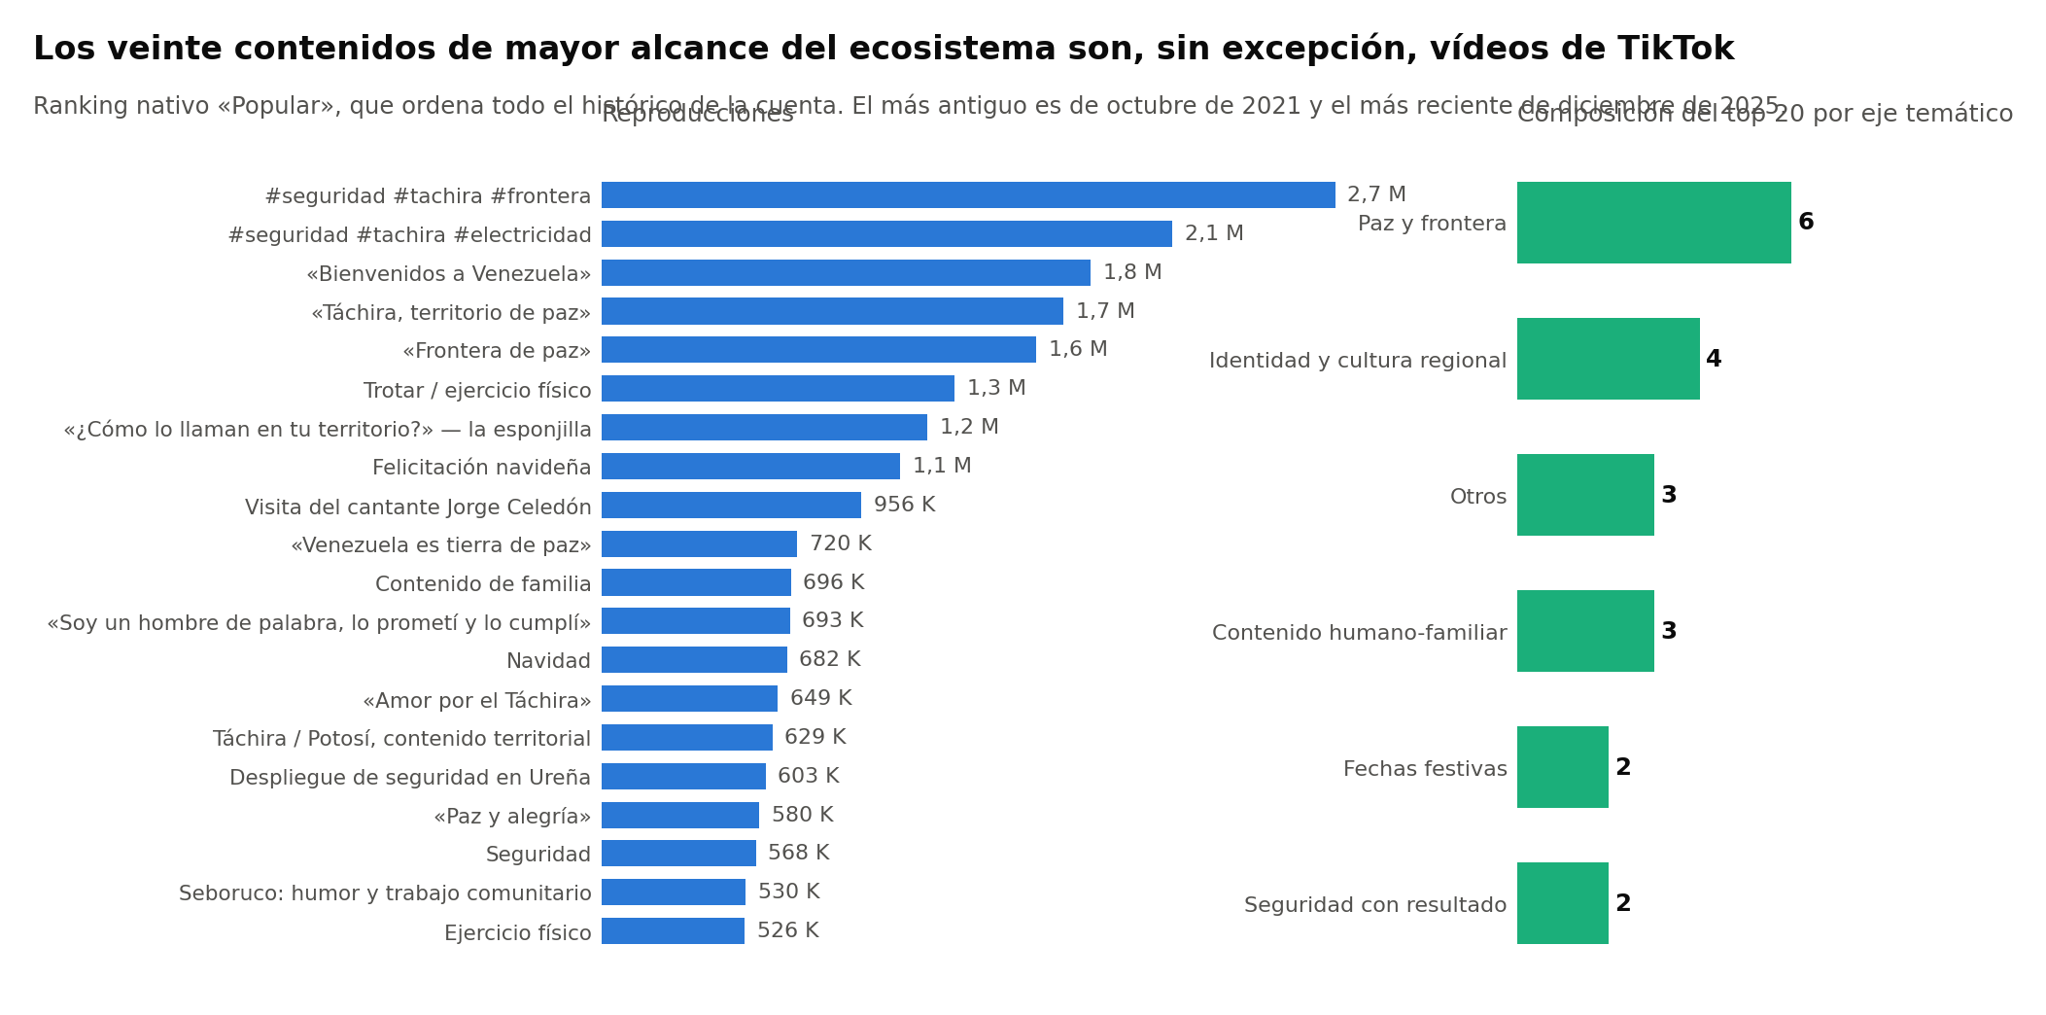

Distribución de los 267 puntos por prioridad
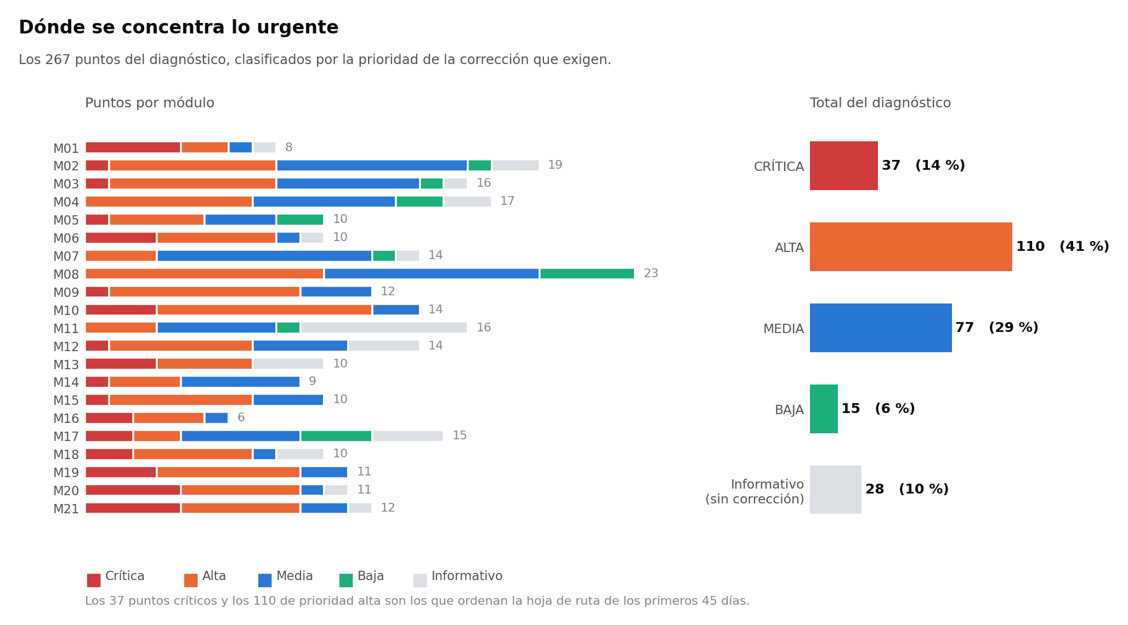

Distancia con el referente del oficialismo

